3.ARBOL DEL PROBLEMA
PLANEACIÓN Y EVALUACIÓN MINERAL DEL CHICO

ANEXO 3: ÁRBOL DEL PROBLEMA
UNIDAD RESPONSABLE DEL PROGRAMA: | Desarrollo Agropecuario y economico
NOMBRE DEL PROGRAMA:
PROGRAMA SECTORIAL
UNIDAD PRESUPUESTAL
PROGRAMA PRESUPUESTARIO

Resago Social
efectos e contaminacion de agua, aire y suelo
presencia de plagas y enfermedades de poscosecha
Falta de inversion
Bajo nivel de ingreso familiar
copetencia en mercado
falta de recursos para harar las tierras
Falta de interes por los 3 niveles de gobierno
M I G R A C I O N
los precios elevados y los puntos de venta limitados
la mayoria que cultiva la tierra son adultos mayores

 |  | EFECTOS

 |  | PROBLEMA CENTRAL

 |  | EFECTOS

4. ARBOL DE OBJETIVOS
PLANEACIÓN Y EVALUACIÓN MINERAL DEL CHICO

ANEXO 4: ÁRBOL DE OBJETIVOS
UNIDAD RESPONSABLE DEL PROGRAMA: | Desarrollo Agropecuario y Economico
NOMBRE DEL PROGRAMA:
PROGRAMA SECTORIAL
UNIDAD PRESUPUESTAL
PROGRAMA PRESUPUESTARIO

Financiamiento al sector agropecuario
Programas de saneamineto
Adquisiciion de fertilizantes y agroquimicos
creditos
Incremento en nivel de ingreso familiar
Evaluar la produccion y comenrcializacion para el mercado
Programas de herramineta para cultivar la tierra
Acceso a los apoyo gubernametales
Canalizar nuevos proyectos productivos para que no emigren
Estimar la ganancia del productor, con base a sus apoyos, para su poyeccion asi el futuro
Incorporar alos jóvenes en edad temprana a cultivar la tierra

 |  | FINES

 |  | OBJETIVO

 |  | MEDIOS

6. EAPp
PLANEACIÓN Y EVALUACIÓN MINERAL DEL CHICO

ANEXO 6: ESTRUCTURA ANALÍTICA DEL PROGRAMA PRESUPUESTARIO
UNIDAD RESPONSABLE DEL PROGRAMA: | Desarrollo Agropecurio y economico
NOMBRE DEL PROGRAMA:
PROGRAMA SECTORIAL
UNIDAD PRESUPUESTAL
PROGRAMA PRESUPUESTARIO
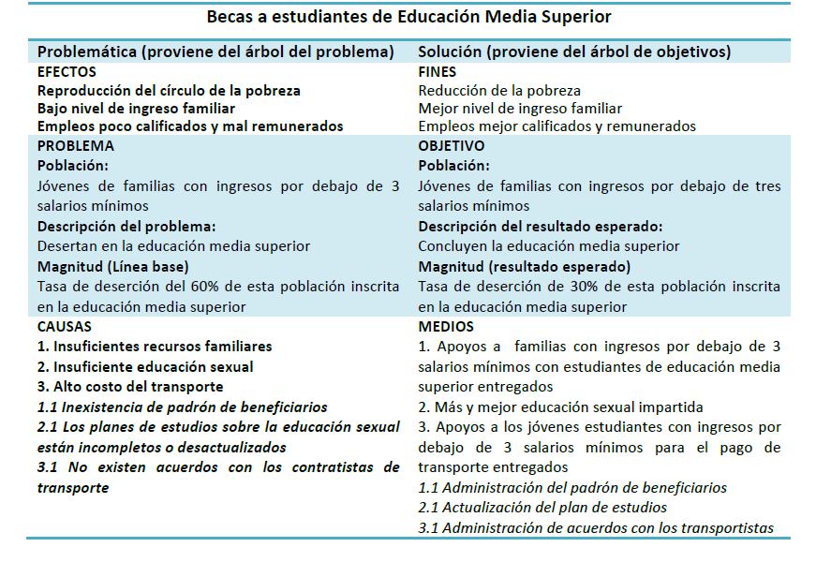
PROBLEMÁTICA (PROVIENE DEL ÁRBOL DEL PROBLEMA) |  | SOLUCIÓN (PROVIENE DEL ÁRBOL DE OBJETIVO)
EFECTOS |  | FINES
no superar la perspectiva de desarrollo de los recursos |  | Aumentar el crecimiento de produccion
PROBLEMA |  | OBJETIVO
POBLACIÓN OBJETIVO |  | POBLACIÓN OBJETIVO
no contar con un trabajo fijo |  | Obtener un trabajo semifijo
DESCRIPCIÓN DEL PROBLEMA |  | DESCRIPCIÓN DEL RESULTADO ESPERADO
No contar con los recursos necesarios, para la productividad de cualquier insumo |  | contar con los 3 gobiernos, para una mejor produccion
MAGNITUD (LÍNEA BASE) |  | MAGNITUD (RESULTADO ESPERADO)
Una produccion del 70% |  | Una produccion del 50%

CAUSAS |  | MEDIOS
copetencia en el mercado |  | Evaluar la produccion y comercializacion para le mercado
falta de inversion |  | creditos
falta de recursos para harar la tierra |  | programas de herramienta para cultivar la tierra
falta de interes por los 3 niveles de gobierno |  | Accesso a lo apoyos gubernamentales

